ACTBND_DAC
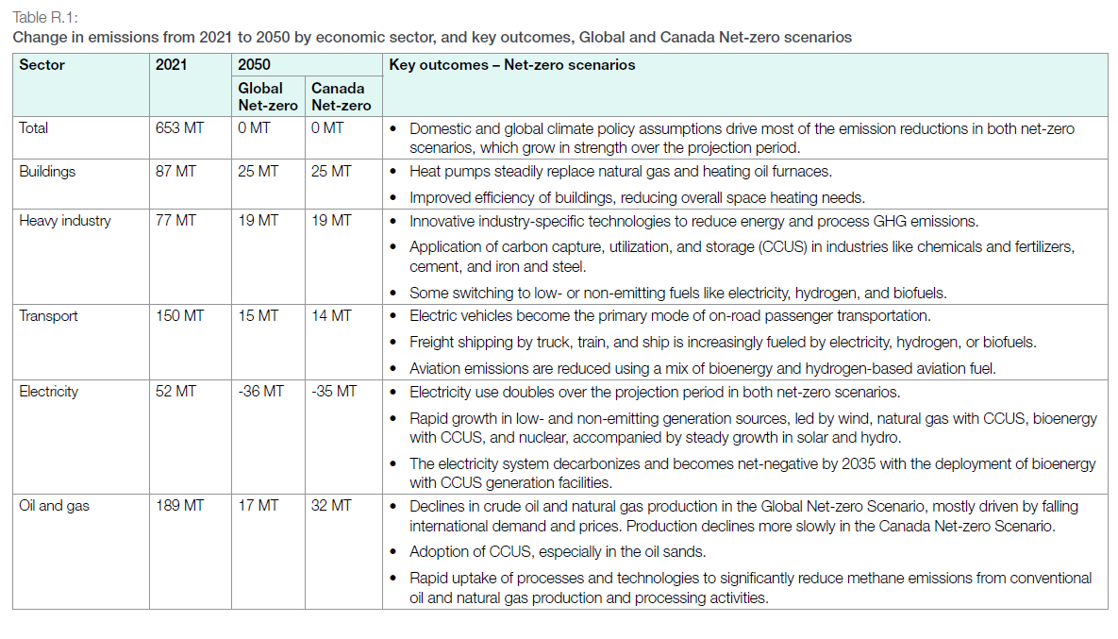
UC_N | Pset_Set | Pset_PN | Pset_CI | Pset_CO | Cset_CN | Attribute | Year | LimType | UC_COMNET | AL | AT | BC | MA | ON | QU | SA |  | UC_Desc
AU_CO2_BND |  |  |  |  | *CO2 |  | 2021 | UP | 1 | 250472.20979 | 35600.111036 | 58094.68669 | 20245.118089 | 147290.56928 | 75796.939705 | 65625.479409 |  | CO2 Bound Constraint
 |  |  |  |  | *CO2 |  | 2021 | UP | 1 | 250472.20979 | 35600.111036 | 58094.68669 | 20245.118089 | 147290.56928 | 75796.939705 | 65625.479409

 |  |  |  |  | *CO2 |  | 2021 | UP | 1 | 250472.20979 | 35600.111036 | 58094.68669 | 20245.118089 | 147290.56928 | 75796.939705 | 65625.479409
 |  |  |  |  | *CO2 |  | 2021 | UP | 1 | 250472.20979 | 35600.111036 | 58094.68669 | 20245.118089 | 147290.56928 | 75796.939705 | 65625.479409
 |  |  |  |  | *CO2 |  | 2021 | UP | 1 | 250472.20979 | 35600.111036 | 58094.68669 | 20245.118089 | 147290.56928 | 75796.939705 | 65625.479409
 |  |  |  |  | *CO2 |  | 2021 | UP | 1 | 250472.20979 | 35600.111036 | 58094.68669 | 20245.118089 | 147290.56928 | 75796.939705 | 65625.479409
 |  |  |  |  | *CO2 |  | 2021 | UP | 1 | 250472.20979 | 35600.111036 | 58094.68669 | 20245.118089 | 147290.56928 | 75796.939705 | 65625.479409
 |  |  |  |  | *CO2 |  | 2021 | UP | 1 | 250472.20979 | 35600.111036 | 58094.68669 | 20245.118089 | 147290.56928 | 75796.939705 | 65625.479409
 |  |  |  |  | *CO2 |  | 2021 | UP | 1 | 250472.20979 | 35600.111036 | 58094.68669 | 20245.118089 | 147290.56928 | 75796.939705 | 65625.479409
 |  |  |  |  | *CO2 |  | 2021 | UP | 1 | 250472.20979 | 35600.111036 | 58094.68669 | 20245.118089 | 147290.56928 | 75796.939705 | 65625.479409
 |  |  |  |  | *CO2 |  | 2021 | UP | 1 | 250472.20979 | 35600.111036 | 58094.68669 | 20245.118089 | 147290.56928 | 75796.939705 | 65625.479409
 |  |  |  |  | *CO2 |  | 2021 | UP | 1 | 250472.20979 | 35600.111036 | 58094.68669 | 20245.118089 | 147290.56928 | 75796.939705 | 65625.479409
 |  |  |  |  | *CO2 |  | 2021 | UP | 1 | 250472.20979 | 35600.111036 | 58094.68669 | 20245.118089 | 147290.56928 | 75796.939705 | 65625.479409
 |  |  |  |  | *CO2 |  | 2021 | UP | 1 | 250472.20979 | 35600.111036 | 58094.68669 | 20245.118089 | 147290.56928 | 75796.939705 | 65625.479409
 |  |  |  |  | *CO2 |  | 2021 | UP | 1 | 250472.20979 | 35600.111036 | 58094.68669 | 20245.118089 | 147290.56928 | 75796.939705 | 65625.479409
 |  |  |  |  | *CO2 |  | 2021 | UP | 1 | 250472.20979 | 35600.111036 | 58094.68669 | 20245.118089 | 147290.56928 | 75796.939705 | 65625.479409
 |  |  |  |  | *CO2 |  | 2021 | UP | 1 | 250472.20979 | 35600.111036 | 58094.68669 | 20245.118089 | 147290.56928 | 75796.939705 | 65625.479409
 |  |  |  |  | *CO2 |  | 2021 | UP | 1 | 250472.20979 | 35600.111036 | 58094.68669 | 20245.118089 | 147290.56928 | 75796.939705 | 65625.479409
 |  |  |  |  | *CO2 |  | 2021 | UP | 1 | 250472.20979 | 35600.111036 | 58094.68669 | 20245.118089 | 147290.56928 | 75796.939705 | 65625.479409
 |  |  |  |  | *CO2 |  | 2021 | UP | 1 | 250472.20979 | 35600.111036 | 58094.68669 | 20245.118089 | 147290.56928 | 75796.939705 | 65625.479409
 |  |  |  |  | *CO2 |  | 2021 | UP | 1 | 250472.20979 | 35600.111036 | 58094.68669 | 20245.118089 | 147290.56928 | 75796.939705 | 65625.479409
 |  |  |  |  | *CO2 |  | 2021 | UP | 1 | 250472.20979 | 35600.111036 | 58094.68669 | 20245.118089 | 147290.56928 | 75796.939705 | 65625.479409
 |  |  |  |  | *CO2 |  | 2021 | UP | 1 | 250472.20979 | 35600.111036 | 58094.68669 | 20245.118089 | 147290.56928 | 75796.939705 | 65625.479409
 |  |  |  |  | *CO2 |  | 2021 | UP | 1 | 250472.20979 | 35600.111036 | 58094.68669 | 20245.118089 | 147290.56928 | 75796.939705 | 65625.479409
 |  |  |  |  | *CO2 |  | 2021 | UP | 1 | 250472.20979 | 35600.111036 | 58094.68669 | 20245.118089 | 147290.56928 | 75796.939705 | 65625.479409
 |  |  |  |  | *CO2 |  | 2021 | UP | 1 | 250472.20979 | 35600.111036 | 58094.68669 | 20245.118089 | 147290.56928 | 75796.939705 | 65625.479409
 |  |  |  |  | *CO2 |  | 2021 | UP | 1 | 250472.20979 | 35600.111036 | 58094.68669 | 20245.118089 | 147290.56928 | 75796.939705 | 65625.479409
 |  |  |  |  | *CO2 |  | 2021 | UP | 1 | 250472.20979 | 35600.111036 | 58094.68669 | 20245.118089 | 147290.56928 | 75796.939705 | 65625.479409
 |  |  |  |  | *CO2 |  | 2021 | UP | 1 | 250472.20979 | 35600.111036 | 58094.68669 | 20245.118089 | 147290.56928 | 75796.939705 | 65625.479409
 |  |  |  |  | *CO2 |  | 2021 | UP | 1 | 250472.20979 | 35600.111036 | 58094.68669 | 20245.118089 | 147290.56928 | 75796.939705 | 65625.479409
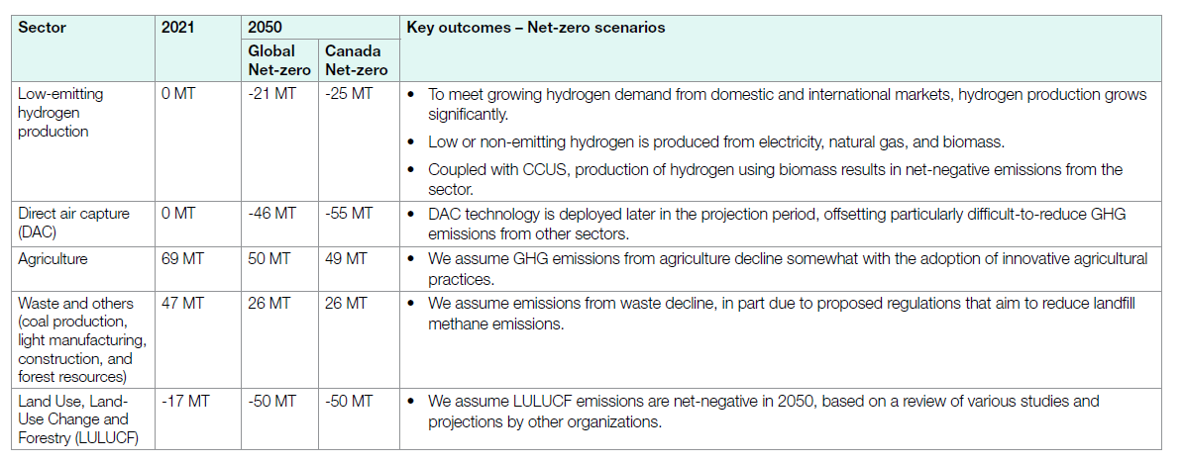

 |  |  | *assumption: using 2021 observed data, and split it to each sector for provinces, and then by using the proportion of 2050 case/ 2021 case to derive the change. | * IS THAT CORRECT? SNKCO2N is the common output of four types of DAC tech

TimeSlice | LimType | Attribute | Year | AL | AT | BC | MA | ON | QU | SA | Pset_Set | Pset_PN | Pset_PD | Pset_CI | Pset_CO | Cset_Set | Cset_CN | Cset_CD
 | UP | COM_BNDNET | 2021 | 0 | 0 | 0 | 0 | 0 | 0 | 0 |  |  |  |  |  |  | SNKCO2N |  | 0
 | UP | COM_BNDNET | 2022 | 0 | 0 | 0 | 0 | 0 | 0 | 0 |  |  |  |  |  |  | SNKCO2N |  | 0
 | UP | COM_BNDNET | 2023 | 7.5549116502E-11 | 1.0737945493E-11 | 1.7522911051E-11 | 6.1064690027E-12 | 4.4426774483E-11 | 2.2862383947E-11 | 1.9794399521E-11 |  |  |  |  |  |  | SNKCO2N |  | -1.97E-13
 | UP | COM_BNDNET | 2024 | 4.4869272237E-08 | 6.3773584906E-09 | 1.0407008086E-08 | 3.6266846361E-09 | 2.6385444744E-08 | 1.3578167116E-08 | 1.175606469E-08 |  |  |  |  |  |  | SNKCO2N |  | -1.17E-10
 | UP | COM_BNDNET | 2025 | 3.9500299491E-06 | 5.6142557652E-07 | 9.1617250674E-07 | 3.192722372E-07 | 2.322821204E-06 | 1.195342917E-06 | 1.0349356095E-06 |  |  |  |  |  |  | SNKCO2N |  | -1.03E-08
 | UP | COM_BNDNET | 2026 | 0.00010354447439 | 1.4716981132E-05 | 2.4016172507E-05 | 8.3692722372E-06 | 6.0889487871E-05 | 3.1334231806E-05 | 2.7129380054E-05 |  |  |  |  |  |  | SNKCO2N |  | -2.70E-07
 | UP | COM_BNDNET | 2027 | 0.0012885534591 | 0.00018314465409 | 0.00029886792453 | 0.0001041509434 | 0.00075773584906 | 0.00038993710692 | 0.00033761006289 |  |  |  |  |  |  | SNKCO2N |  | -3.36E-06
 | UP | COM_BNDNET | 2028 | 0.0096641509434 | 0.0013735849057 | 0.002241509434 | 0.00078113207547 | 0.0056830188679 | 0.0029245283019 | 0.0025320754717 |  |  |  |  |  |  | SNKCO2N |  | -2.52E-05
 | UP | COM_BNDNET | 2029 | 0.051115688529 | 0.0072651740042 | 0.01185580593 | 0.0041315687332 | 0.030058659479 | 0.015468433663 | 0.013392669662 |  |  |  |  |  |  | SNKCO2N |  | -0.000133288
 | UP | COM_BNDNET | 2030 | 0.20613173765 | 0.02929791195 | 0.047810328841 | 0.016661175202 | 0.12121608625 | 0.062378796047 | 0.054007964061 |  |  |  |  |  |  | SNKCO2N |  | -0.000537504
 | UP | COM_BNDNET | 2031 | 0.87434334771 | 0.12427215094 | 0.2027957628 | 0.070671250674 | 0.51415895418 | 0.26459043127 | 0.22908410243 |  |  |  |  |  |  | SNKCO2N |  | -0.002279916
 | UP | COM_BNDNET | 2032 | 3.1402009449 | 0.44632297694 | 0.72834024259 | 0.25381553908 | 1.846600009 | 0.95027556903 | 0.82275471848 |  |  |  |  |  |  | SNKCO2N |  | -0.00818831
 | UP | COM_BNDNET | 2033 | 9.5193052627 | 1.3529977023 | 2.2079138329 | 0.76942451752 | 5.597842142 | 2.8806956574 | 2.4941248853 |  |  |  |  |  |  | SNKCO2N |  | -0.024822304
 | UP | COM_BNDNET | 2034 | 25.019483945 | 3.5560687841 | 5.8030353235 | 2.0222698854 | 14.712746123 | 7.5713002957 | 6.5552806432 |  |  |  |  |  |  | SNKCO2N |  | -0.065240185
 | UP | COM_BNDNET | 2035 | 58.462149046 | 8.3093409811 | 13.559748744 | 4.7253669865 | 34.378756916 | 17.691591375 | 15.317493951 |  |  |  |  |  |  | SNKCO2N |  | -0.152444448
 | UP | COM_BNDNET | 2036 | 125.19340699 | 17.79398678 | 29.037439965 | 10.119107867 | 73.620176073 | 37.885548776 | 32.801552553 |  |  |  |  |  |  | SNKCO2N |  | -0.326451219
 | UP | COM_BNDNET | 2037 | 247.56858304 | 35.187412818 | 57.42121762 | 20.010424322 | 145.5830871 | 74.918255312 | 64.864708793 |  |  |  |  |  |  | SNKCO2N |  | -0.645553689
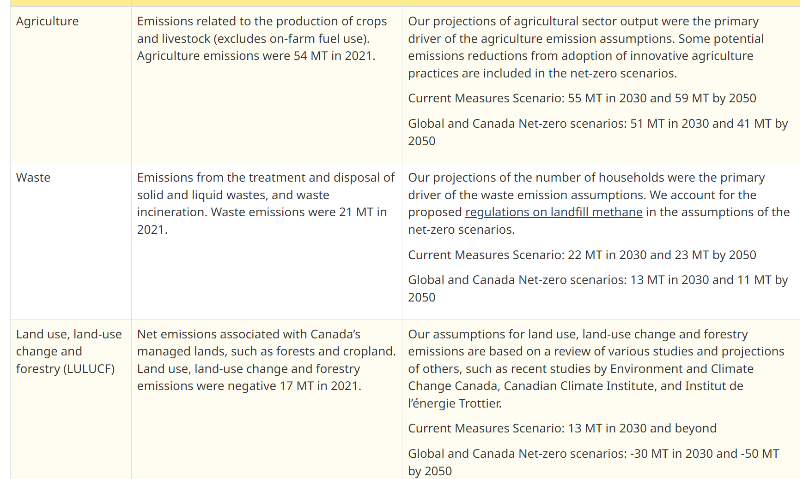
 | UP | COM_BNDNET | 2038 | 456.36196208 | 64.863629128 | 105.84888929 | 36.886734147 | 268.36435568 | 138.10250707 | 119.57004161 |  |  |  |  |  |  | SNKCO2N |  | -1.189998119
 | UP | COM_BNDNET | 2039 | 790.90674583 | 112.41314154 | 183.44342328 | 63.927253567 | 465.09393175 | 239.34116674 | 207.2231263 |  |  |  |  |  |  | SNKCO2N |  | -2.062348789
 | UP | COM_BNDNET | 2040 | 931.53719966 | 132.40122635 | 216.0613419 | 75.294103995 | 547.79188703 | 281.89821544 | 244.06929363 |  |  |  |  |  |  | SNKCO2N |  | -2.429053268
 | UP | COM_BNDNET | 2041 | 1660.6513333 | 236.03166158 | 385.17254665 | 134.22679656 | 976.54857788 | 502.53993881 | 435.10232122 |  |  |  |  |  |  | SNKCO2N |  | -4.330273176
 | UP | COM_BNDNET | 2042 | 2362.8354271 | 335.83447695 | 548.03758052 | 190.98279321 | 1389.4690173 | 715.03219681 | 619.07948911 |  |  |  |  |  |  | SNKCO2N |  | -6.161270981
 | UP | COM_BNDNET | 2043 | 4029.6546566 | 572.74279384 | 934.64071302 | 325.70812726 | 2369.644636 | 1219.4386407 | 1055.7978425 |  |  |  |  |  |  | SNKCO2N |  | -10.50762741
 | UP | COM_BNDNET | 2044 | 5918.8139086 | 841.25273828 | 1372.8135344 | 478.40471655 | 3480.5676479 | 1791.1287697 | 1550.7708445 |  |  |  |  |  |  | SNKCO2N |  | -15.43375216
 | UP | COM_BNDNET | 2045 | 8044.5301727 | 1143.3849992 | 1865.8535426 | 650.22168908 | 4730.5983757 | 2434.4048746 | 2107.7234463 |  |  |  |  |  |  | SNKCO2N |  | -20.9767171
 | UP | COM_BNDNET | 2046 | 10218.488969 | 1452.3740667 | 2370.082955 | 825.93799947 | 6008.9981991 | 3092.2799497 | 2677.3159307 |  |  |  |  |  |  | SNKCO2N |  | -26.64547807
 | UP | COM_BNDNET | 2047 | 12626.513981 | 1794.6314288 | 2928.6018371 | 1020.5733675 | 7425.0410214 | 3820.9872454 | 3308.2354086 |  |  |  |  |  |  | SNKCO2N |  | -32.92458429
 | UP | COM_BNDNET | 2048 | 15255.70815 | 2168.324001 | 3538.4188367 | 1233.0853522 | 8971.1427073 | 4616.6239032 | 3997.10276 |  |  |  |  |  |  | SNKCO2N |  | -39.78040571
 | UP | COM_BNDNET | 2049 | 18088.793411 | 2570.9960178 | 4195.5264686 | 1462.0774057 | 10637.142865 | 5473.9613016 | 4739.3910108 |  |  |  |  |  |  | SNKCO2N |  | -47.16788848
 | UP | COM_BNDNET | 2050 | 21106.382159 | 2999.8918804 | 4895.4279587 | 1705.9824705 | 12411.640582 | 6387.1324377 | 5530.0204719 |  |  |  |  |  |  | SNKCO2N |  | -55.03647796

 |  |  |  |  |  |  |  |  |  |  |  |  |  |  |  |  |  |  | CER – Energy Future 2023: Results (cer-rec.gc.ca)

